Лист1
№ баг репорта | Заголовок | Описание | Шаги воспроизведения | Фактический результат | Ожидаемый результат | Окружение | Вложения | Дополнительная информация | Серьёзность бага и приоритет исправления | Статус | Дата создания баг репорта | Дата исправления бага | Комментарий от разработчика
1-5 | Дизайн не соответствует макетам. | Формы не соответствуют макетам. Нет масштабирования. | - | - | Дизайн форм должны соответствовать макетам. | Проект | - | - | Высокий | Не исправлено | 2026-04-09 |  | -
1 | Дизайн не соответствует макетам. | Форма авторизации не соответствует макету | 1. Запустить проект, откроется форма авторизации. | Дизайн не соответствует макету. | Дизайн формы должен соответствовать макету. Добавить масштабирование. | Проект | 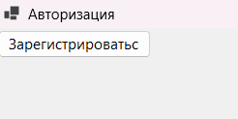 | - | Низкий | Исправлено | 2026-04-09 | 2026-04-14 | -
2 | Дизайн не соответствует макетам. | Склад у роли «Кладовщик» не соответствует макету | 1. Запустить проект. 2. Зарегистрироваться/авторизоваться в роли «Кладовщик». 3. Нажать на кнопку «Войти», откроется форма «Склад кладовщика». | Дизайн не соответствует макету. | Дизайн формы должен соответствовать макету. | Проект | 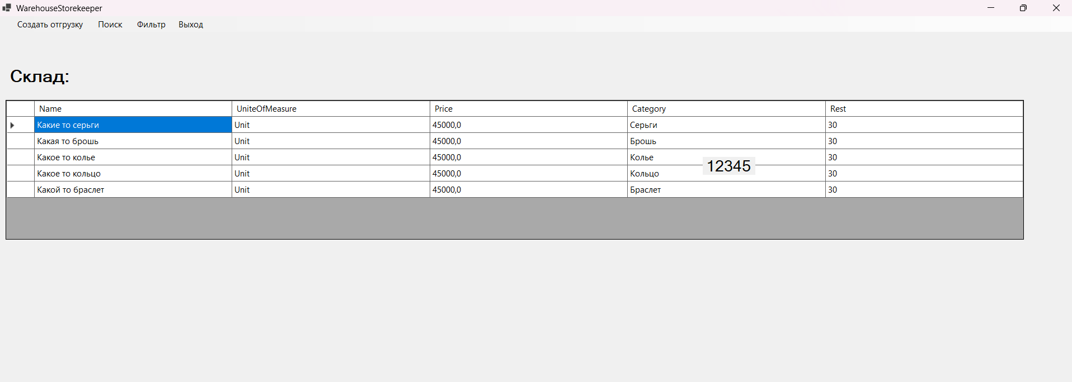 | - | Низкий | Исправлено | 2026-04-09 | 2026-04-23 | -
3 | Дизайн не соответствует макетам. | Таблицы в формах «Склад» в роли «Кладовщик»/ «Администратор» не соответствуют макетам. | 1. Запустить проект. 2. Зарегистрироваться/авторизоваться в роли «Кладовщик»/«Администратор». 3. Нажать на кнопку «Войти», откроется главная форма. | Дизайн не соответствует макету. | Дизайн формы должен соответствовать макету. Названия столбцов должны быть на русском языке. | Проект |  | - | Средний | Исправлено | 2026-04-09 | 2026-04-14 | -
4 | Дизайн не соответствует макетам. | Форма «Создать отгрузку» не соответствует макету. | 1. Запустить проект. 2. Зарегистрироваться/авторизоваться в роли «Кладовщик». 3. Нажать на кнопку «Войти», откроется форма «Склад кладовщика». 4. В меню нажать на кнопку «Создать отгрузку». | Дизайн не соответствует макету. | Дизайн формы должен соответствовать макету. | Проект | 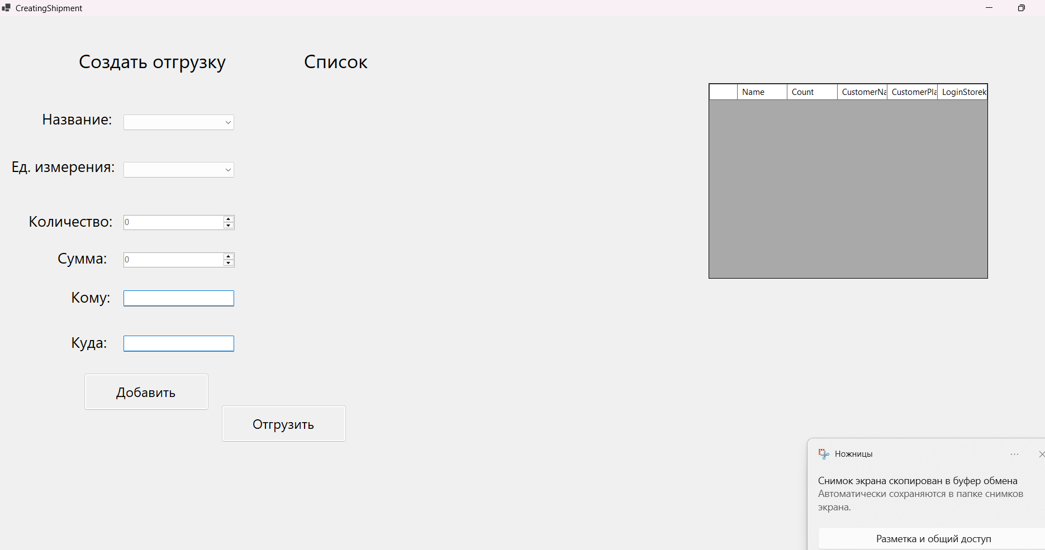 | - | Средний | Не исправлено | 2026-04-14 |  | -
5 | Дизайн не соответствует макетам. | Форма «Добавить карточку» не соответствует макету. | 1. Запустить проект. 2. Авторизоваться в роли «Администратор». 3. Нажать на кнопку «Войти», откроется форма «Склад администратора». 4. В меню нажать на кнопку «Добавить», а затем «Карточку». | Дизайн не соответствует макету. | Дизайн формы должен соответствовать макету. | Проект | 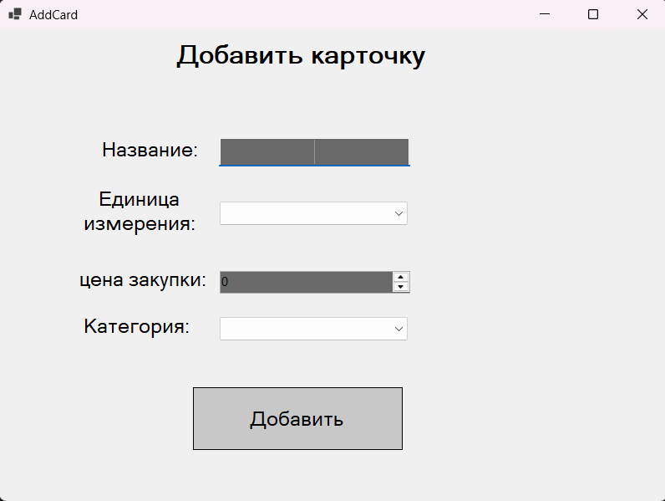 | - | Низкий | Исправлено | 2026-04-14 | 2026-04-23 | -
6 | Дизайн не соответствует макетам. | Формы «Изменить» карточку и категорию не соответствуют макетам. | 1. Запустить проект. 2. Авторизоваться в роли «Администратор». 3. Нажать на кнопку «Войти», откроется форма «Склад администратора». 4. В меню нажать на кнопку «Изменить», затем на «Карточку» или «Категорию». | Дизайн не соответствует макетам. | Дизайн форм должны соответствовать макетам. | Проект | 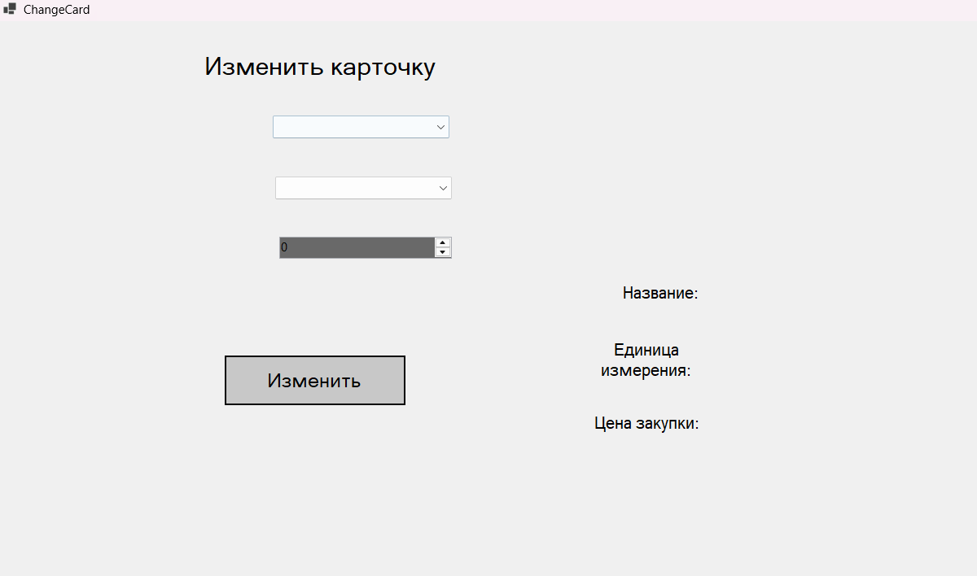 | - | Высокий | Исправлено | 2026-04-09 | 2026-04-23 | -
7 | Дизайн не соответствует макетам. | Формы «Удалить» карточку и категорию не соответствуют макетам. | 1. Запустить проект. 2. Авторизоваться в роли «Администратор». 3. Нажать на кнопку «Войти», откроется форма «Склад Администратора». 4. В меню нажать на кнопку «Удалить», затем на «Карточку» или «Категорию». | Дизайн не соответствует макетам. | Дизайн форм должны соответствовать макетам. | Проект | 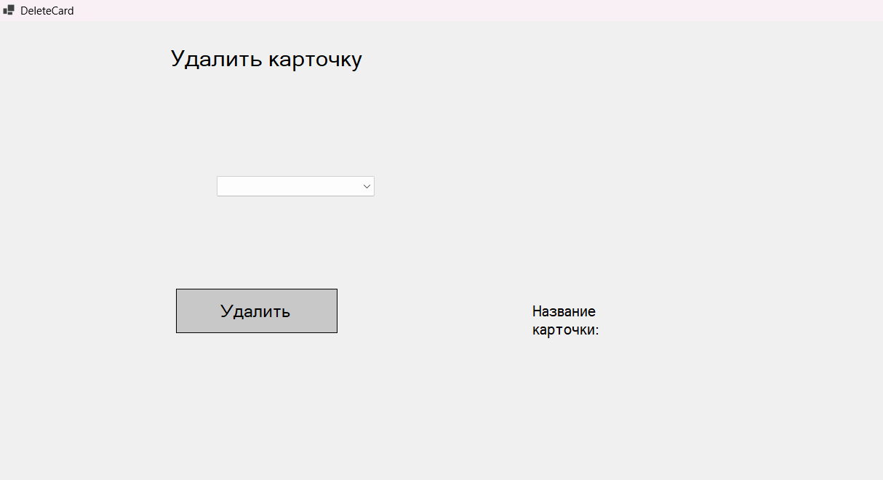 | - | Высокий | Исправлено | 2026-04-09 | 2026-04-23 | -
8 | Дизайн не соответствует макетам. | Форма «Отгрузить товар» не соответствует макету. | 1. Запустить проект. 2. Авторизоваться в роли «Администратор». 3. Нажать на кнопку «Войти», откроется форма «Склад администратора». 4. Нажать на кнопку «История отгрузок». | Дизайн не соответствует макету. | Дизайн формы должен соответствовать макету. | Проект |  | - | Высокий | Исправлено | 2026-04-09 | 2026-04-23 | -
9 | Не создается отгрузка. Возникновение ошибки «Введите корректное количество». | Создание отгрузки работает неправильно. | 1. Запустить проект. 2. Зарегистрироваться/авторизоваться в роли «Кладовщик». 3. Нажать на кнопку «Войти», откроется форма «Склад Кладовщика». 4. В меню нажать на кнопку «Создать отгрузку». | Не создается отгрузка при правильных введенных данных. | Должна создаваться отгрузка при правильном введеном количестве товаров и сохраняться в базу данных, а также отображаться в таблице «Список». | Проект | 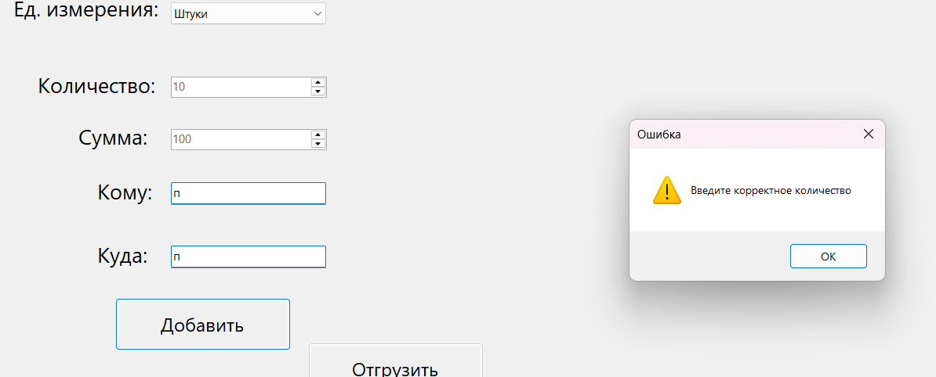 | - | Высокий | Исправлено, но с замечаниями | 2026-04-14 | 2026-04-20 | -
10 | Кнопка «Назад» в формах «Добавить», «Изменить»,«Удалить». | Если пользователь перейдёт по ошибке, случайно или передумает работать с карточками и категориями на формах «Добавить», «Изменить»,«Удалить», ему придётся выйти из приложения. | 1. Запустить проект. 2. Авторизоваться в роли «Администратор». 3. Нажать на кнопку «Войти», откроется форма «Склад Администратора». 4. В меню «Склад» нажать на кнопку «Добавить», «Изменить», «Удалить», а затем «Карточку» или «Категорию». | Пользователь должен выйти из приложения ,если передумал добавлять, изменять,удалять карточку или категорию. | Должна быть кнопка «Назад» в формах «Добавить», «Изменить», «Удалить». | Проект | - | - | Критический | Не исправлено | 2026-04-14 | 2026-04-23 | -
11 | Возникновение ошибки при удалении карточки или категории. | При удалении карточки или категории форма остаётся и, если повторно нажать на кнопку «Удалить» возникает ошибка. | 1. Запустить проект. 2. Авторизоваться в роли «Администратор». 3. Нажать на кнопку «Войти», откроется форма «Склад Администратора». 4. В меню нажать на «Удалить», затем на «Карточку» или «Категорию». 5. Вести нужные данные в поля. | Возникает ошибка при повторном нажатии на кнопку «Удалить». | При нажатии кнопки «Удалить» форма автоматически закрывается. | Проект |  | - | Высокий | Исправлено | 2026-04-14 | 2026-04-20 | -
12 | Добавление отгрузки с неправильной суммой. | При введении суммы меньше стоимости ювелирного изделия отгрузка всё равно создаётся. | 1. Запустить проект. 2. Зарегистрироваться/авторизоваться в роли «Кладовщик». 3. Нажать на кнопку «Войти», откроется форма «Склад кладовщика». 4. В меню нажать на «Создать отгрузку». 5. Вести нужные данные в поля. | Нет проверки на сумму отгрузки. | При введении неправильной суммы должна возникать ошибка и недобавляься в таблицу «Список». | Проект | 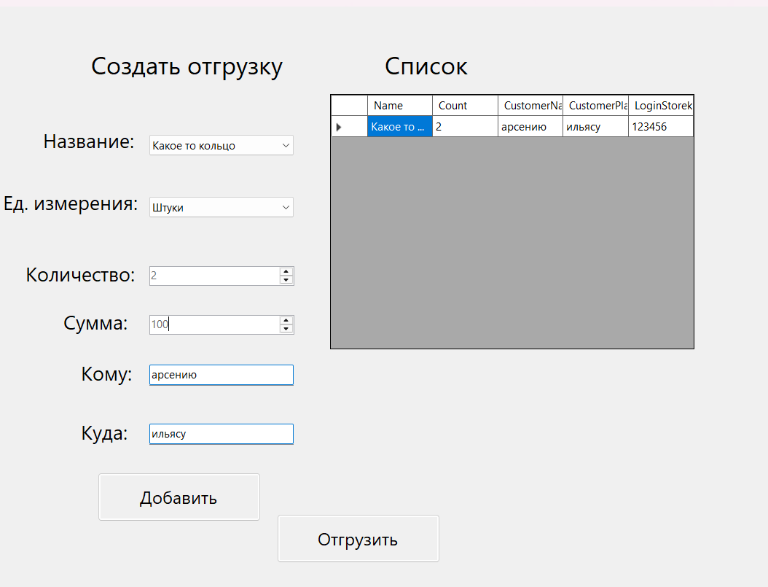 | - | Высокий | Не исправлено | 2026-04-14 | - | -
13 | Кнопка «Назад» в форме «Создать отгрузку». | Неудобное использование интерфейса. При переходе на форму «Создать отгрузку» кладовщик не может вернуться на форму «Склад кладовщика», приходиться выходить из приложения. | 1. Запустить проект. 2. Зарегистрироваться/авторизоваться в роли «Кладовщик». 3. Нажать на кнопку «Войти», откроется форма «Склад кладовщика». 4. В меню нажать на «Создать отгрузку». | Нет кнопки для перехода обратно на форму «Склад кладовщика». | Должна быть кнопка «Назад» в форме «Создать отгрузку» для перехода в форму «Склад Кладовщика». | Проект | - | - | Высокий | Исправлено | 2026-04-20 | 2026-04-23 | -
14 | Не работает форма «Авторизация». | Возникает ошибка при нажатии на кнопку «Войти». | 1. Запустить проект. 2. Зарегистрироваться/авторизоваться в роли «Кладовщик» или «Администратор». 3. Нажать на кнопку «Войти», откроется главная форма. | Возникает ошибка при нажатии на кнопку «Войти». | После нажатии на кнопку «Войти» должна открываться главная форма. | Проект | 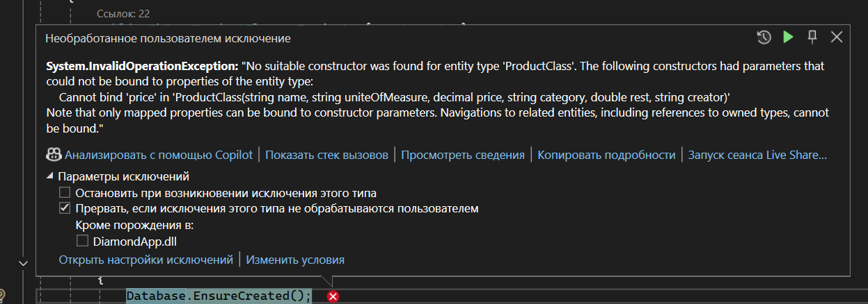 | - | Критический | Не исправлено | 2026-04-20 | 2026-04-21 | -
15 | Нет итогов о количестве товаров, прибыли и убытке в таблицах «Списанные товары» и «Список» в форме «Принять товар». | Нет итогов. | 1. Запустить проект. 2. Зарегистрироваться/авторизоваться в роли «Кладовщик» или «Администратор». 3. Нажать на кнопку «Войти», откроется главная форма. 4. В меню нажать на кнопку «Принять поставку». | Нет подсчёта прибыли и количества товаров в таблице «Список» для приемки поставок. Нет подсчёта убытка и количества товаров в таблице «Списанные товары». | Под таблицами должны отображаться итоги. | Проект | 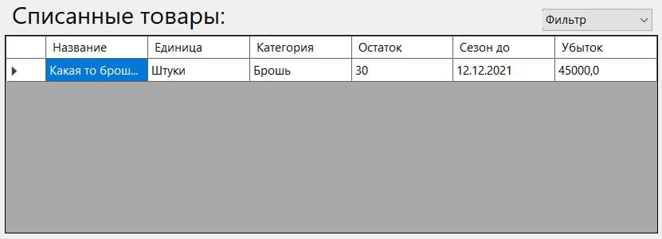 | - | Высокий | Не исправлено | 2026-04-23 |  | -
16 | При нажатии кнопки «Назад» в форме «Добавить карточку» отображаются две формы склада администратора (старая и новая). | Отображение двух складов одновременно. | 1. Запустить проект. 2. Авторизоваться в роли «Администратор». 3. Нажать на кнопку «Войти», откроется главная форма. 4. В меню нажать на кнопку «Добавить», затем «Карточку». 5. Нажать на кнопку «Назад». | Отображаются две главные формы. | При нажатии кнопки «Назад» должна старая форма склада закрываться и открываться обнавленная. | Проект | 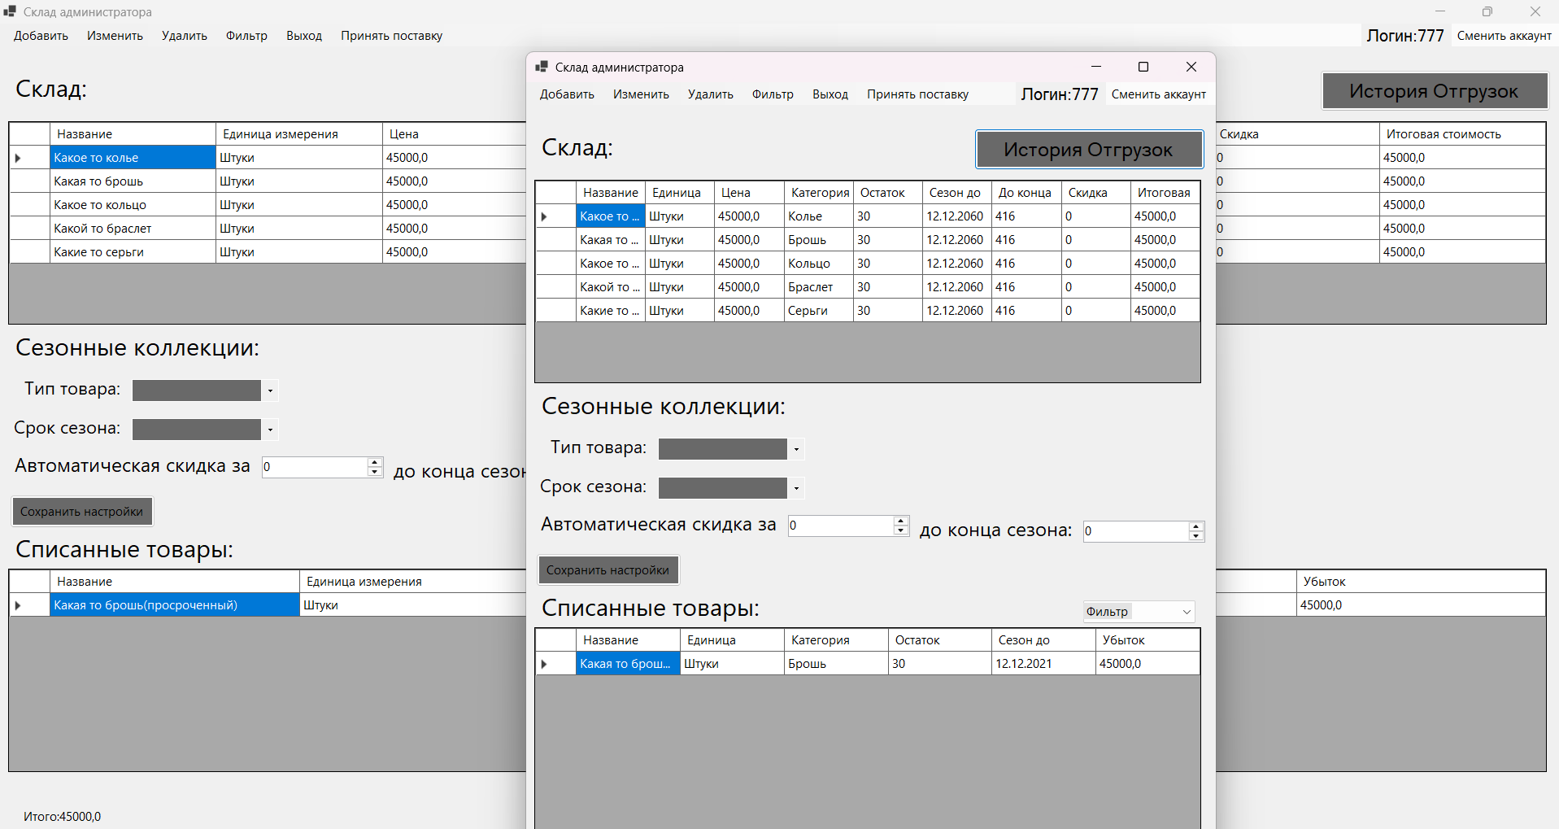 | - | Высокий | Не исправлено | 2026-04-24 |  | -
17 | Непонятно какие цифры нужно выбирать в поле «Срок сезона» | Непонятно, что выбирает пользователь. | 1. Запустить проект. 2. Авторизоваться в роли «Администратор». 3. Нажать на кнопку «Войти», откроется главная форма. 4. Открыть выпадающий список в поле «Срок сезона». | В выпадающем списке непонятно что за ед.измерения выбрана для автоматической скидки. | В выпадающем списке в поле «Срок сезона» добавить текст, сколько идет сезон( месяц,год и тд). | Проект | 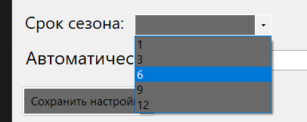 | - | Средний | Не исправлено | 2026-04-24 |  | -
18 | Непонятно в чём измеряется автоматическая скидка. | Непонятно, что выбирает пользователь. | 1. Запустить проект. 2. Авторизоваться в роли «Администратор». 3. Нажать на кнопку «Войти», откроется главная форма. 4. Открыть выпадающий список в поле «Автоматическая скидка». | В выпадающем списке непонятно какой срок сезона можно выбрать. | В выпадающем списке в поле «Срок сезона» добавить текст(какая это ед.измерения). | Проект |  | - | Средний | Не исправлено | 2026-04-24 |  | -

